Evidências
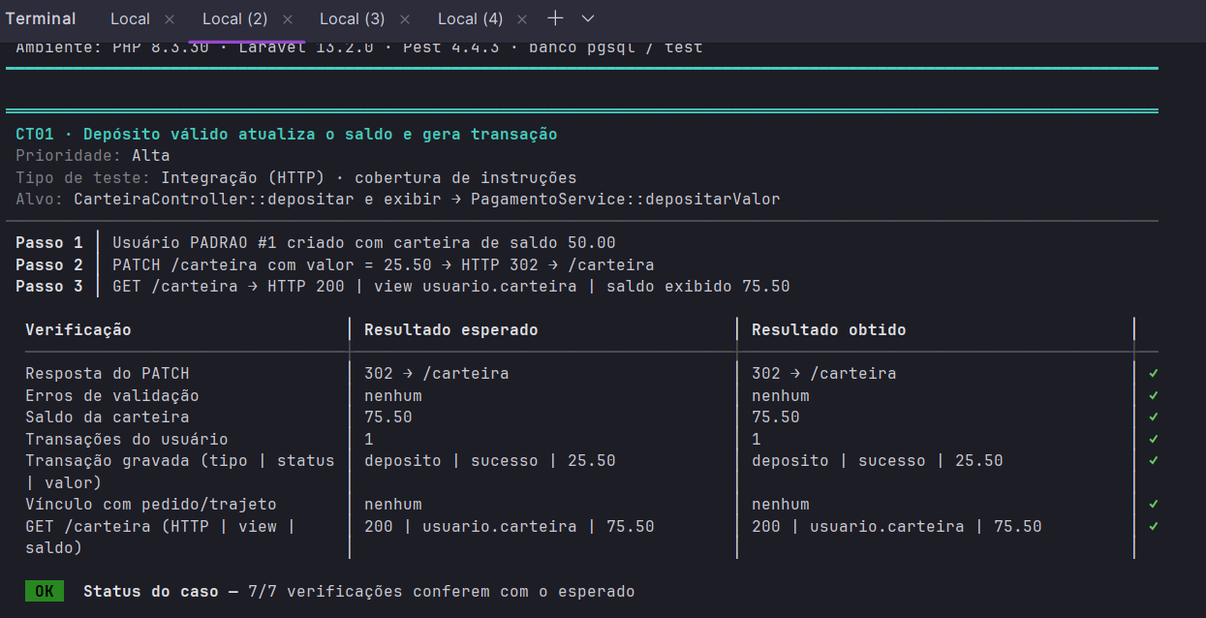
Imagem 01:
ct01

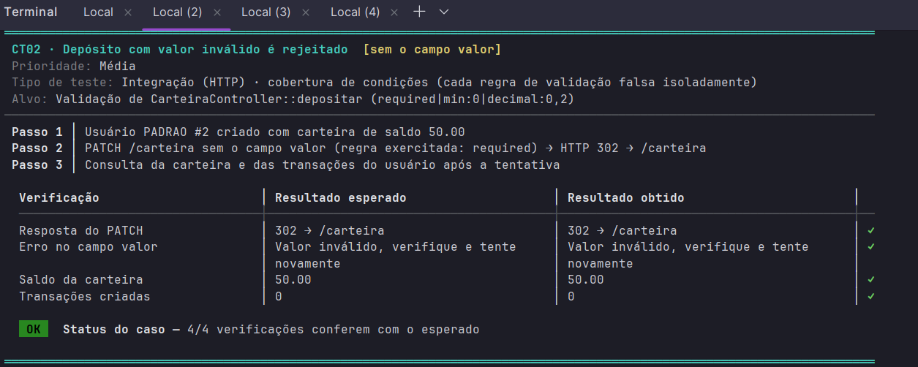
Imagem 02:
ct02

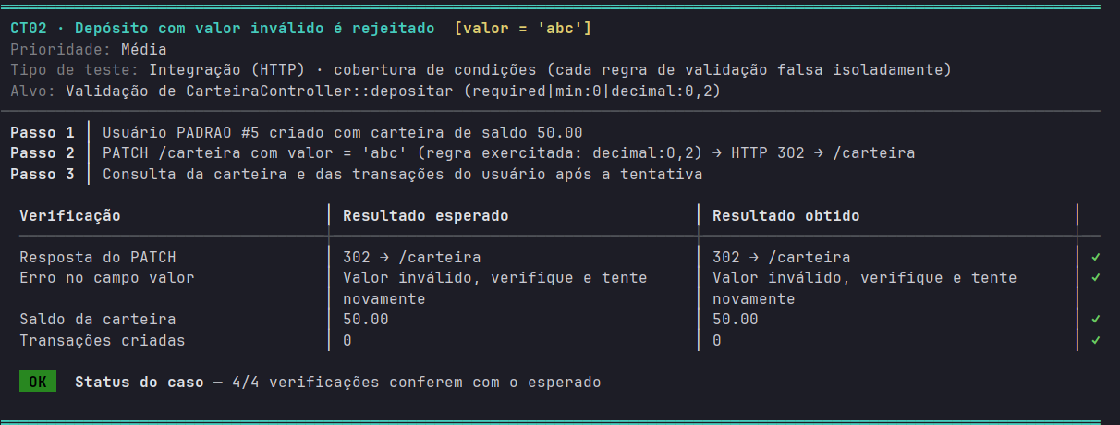
Imagem 03:
ct02

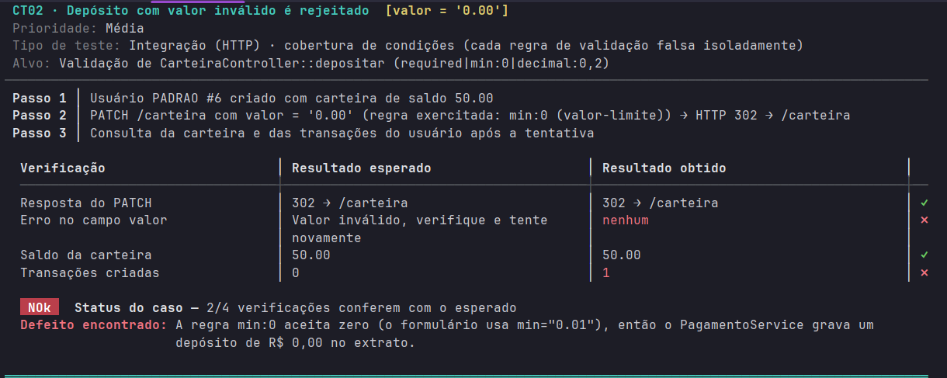
imagem 04
ct02

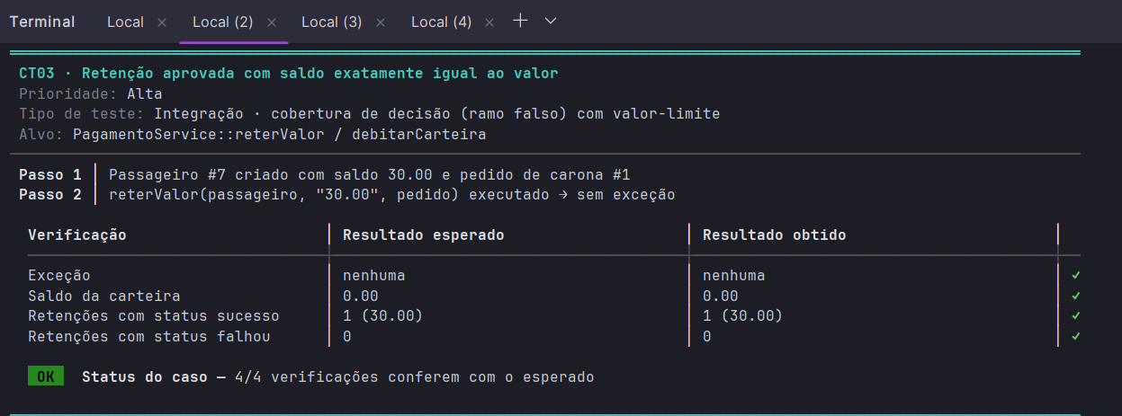
imagem 05
ct03

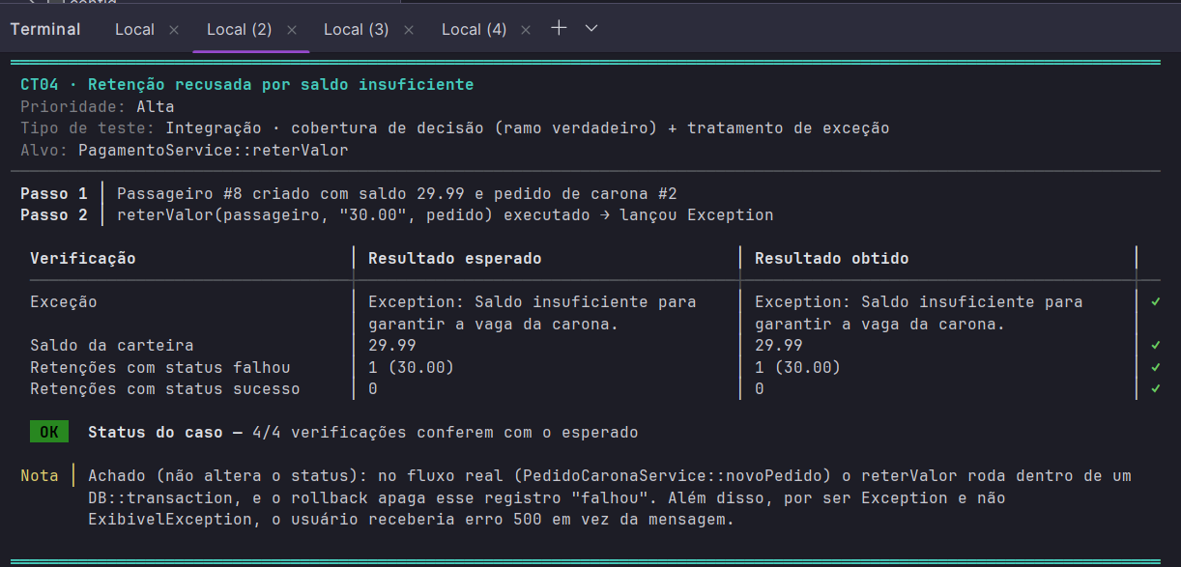
imagem 06
ct04

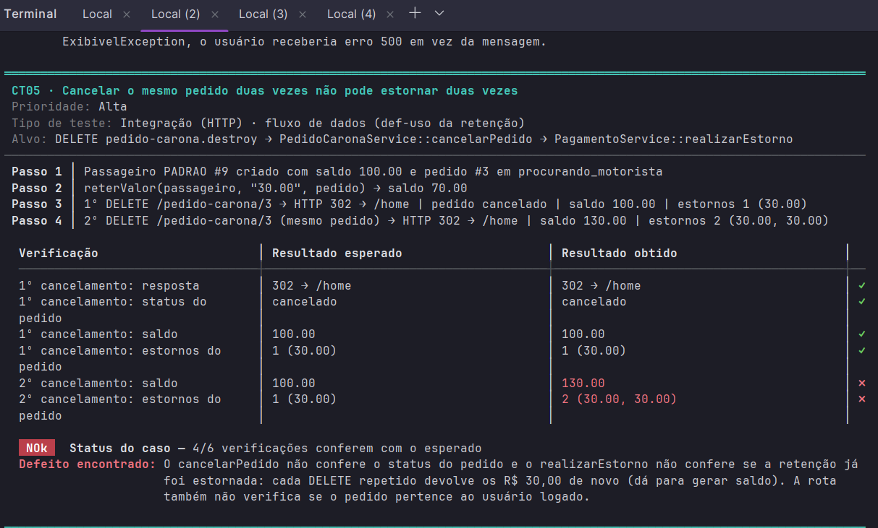
imagem 07
ct05

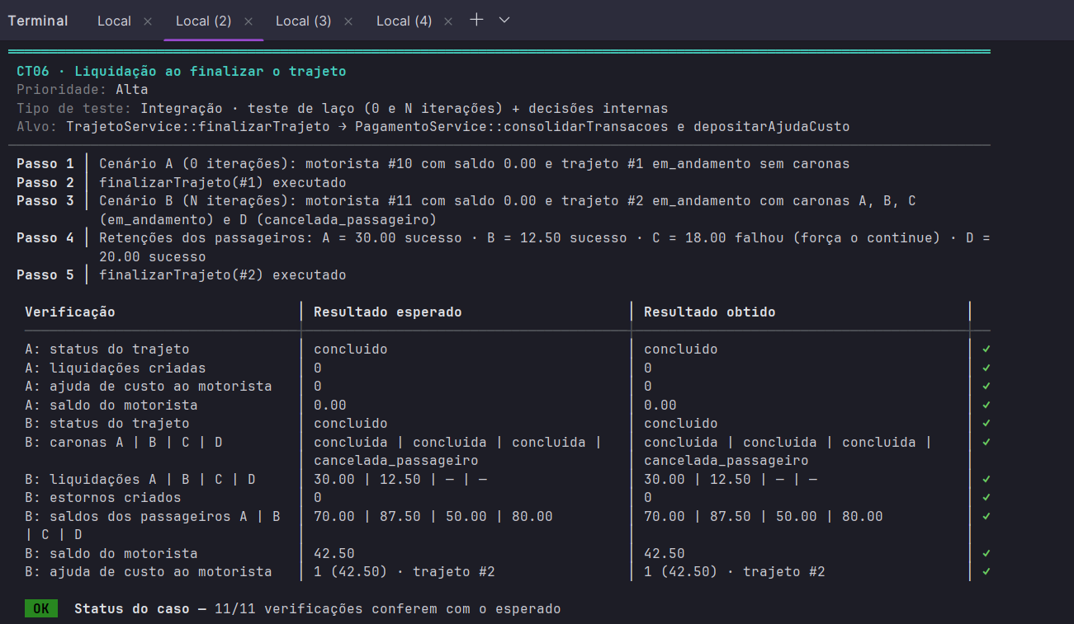
imagem 08
ct06

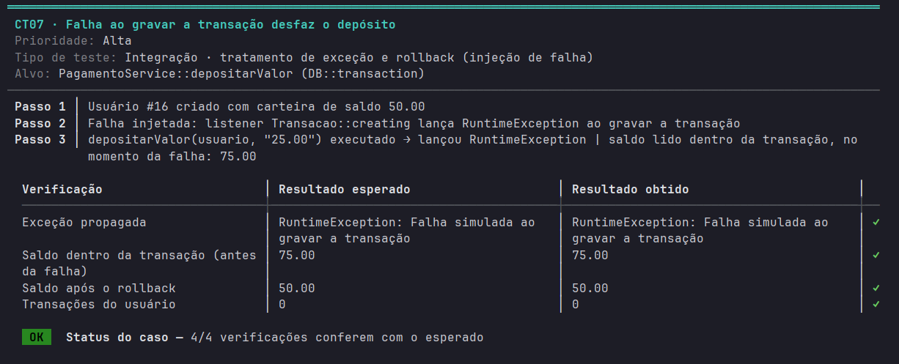
imagem 09
ct07

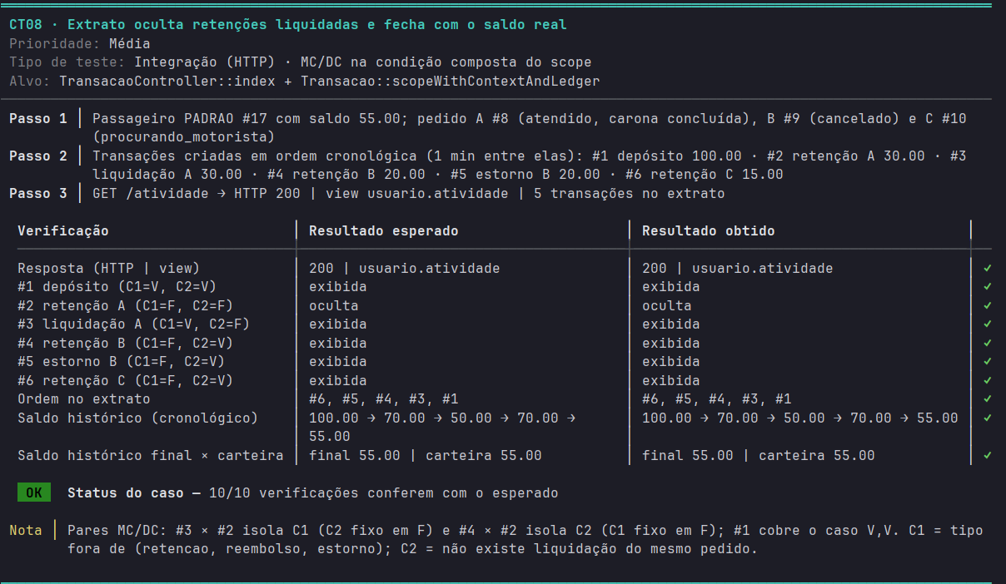
imagem 10
ct08

imagem 11
ct9

Imagem 12
ct 10

Imagem 13
ct 11

Imagem 14
ct 12

Imagem 15
ct 13

Imagem 16
ct 14

Imagem 17
ct 15

Imagem 18
ct 16

Imagem 19
ct 17

imagem 20
ct 18

imagem 21
ct 19

imagem 22 ct 20

imagem 23 ct 21

imagem 24 ct 22

imagem 25 ct 23

imagem 27 ct 24

imagem 28 ct 26,27,28 e 29

imagem 29 ct 30

imagem 30 ct 31

imagem 31 ct 32

imagem 32 ct 33

imagem 33 ct 34

imagem 34 ct 35

imagem 35 ct 36

imagem 36 ct 37

imagem 37 ct 38

Imagem 38
ct 39

imagem 39
ct 40

imagem 40
ct 41

imagem 41
ct 42

imagem 42
ct 43

imagem 43
ct 44

imagem 44
ct 45

imagem 45
ct 46

